Баг-репорты
BUG-001 [Страница] На вкладке браузера нет названия страницы
Идентификатор | BUG-001
Заголовок | [Страница] На вкладке браузера нет названия страницы
Продукт | Регистрация на тест-драйв
Компонент | Оболочка страницы
Серьёзность | Minor
Приоритет
Статус | New
Автор | Павел
Дата обнаружения | 20.10.2026
Окружение | ОС: Linux, десктоп. Браузер: Google Chrome 148.0.7778.96. Окно: 1440×900, масштаб 100%. URL: https://testdrive.andersenlab.com/. Сборка страницы: Last-Modified 23.04.2026 13:11:09 GMT. Проверялась только десктопная версия.
Предусловия | Браузер открыт.
Тестовые данные | —
Шаги воспроизведения | 1. Открыть https://testdrive.andersenlab.com/. 2. Прочитать текст на вкладке браузера.
Ожидаемый результат | На вкладке отображается название страницы, по которому можно понять, что это регистрация на тест-драйв. Например: «Mercedes-Benz Test Drive».
Фактический результат | Элемент title пустой. На вкладке браузер показывает адрес сайта: testdrive.andersenlab.com.
Воспроизводимость | Всегда (5/5)
Вложение | browser-tab-crop.png
Комментарий | Жёлтая плашка про флаг --no-sandbox на части снимков относится к запуску тестового браузера и к продукту не относится.
Снимок | browser-tab-crop.png

BUG-002 [Выбор модели] Модель «Cayenne 400» показана как хэтчбек Mercedes-Benz
Идентификатор | BUG-002
Заголовок | [Выбор модели] Модель «Cayenne 400» показана как хэтчбек Mercedes-Benz
Продукт | Регистрация на тест-драйв
Компонент | Шаг 1. Выбор модели
Серьёзность | Major
Приоритет
Статус | New
Автор | Павел
Дата обнаружения | 20.10.2026
Окружение | ОС: Linux, десктоп. Браузер: Google Chrome 148.0.7778.96. Окно: 1440×900, масштаб 100%. URL: https://testdrive.andersenlab.com/. Сборка страницы: Last-Modified 23.04.2026 13:11:09 GMT. Проверялась только десктопная версия.
Предусловия | Открыт шаг «1 Choose the model». На экране S500 Cabriolet AMG.
Тестовые данные | —
Шаги воспроизведения | 1. Нажать стрелку вперёд один раз. 2. Прочитать подпись под фотографией. 3. Нажать Continue. 4. Открыть список Engine.
Ожидаемый результат | Название, фотография и двигатели описывают одну модель Mercedes-Benz. Cayenne — это модель Porsche, на этой странице её быть не должно.
Фактический результат | Подпись под фотографией: «Cayenne 400». На фотографии компактный пятидверный хэтчбек Mercedes-Benz, не внедорожник. Заголовок следующего шага: «2 Choose technical characteristics of Cayenne 400». Двигатели: «Petrol 1.9» и «Diesel 1.3». Коробки передач: «Automatic» и «Manual».
Воспроизводимость | Всегда (5/5)
Вложение | model-cayenne-400.png
Комментарий | Фотографии S500 Cabriolet AMG, GLC 250D 4MATIC и CLA SB Standard соответствуют типу кузова в подписи. В этот дефект они не входят.
Снимок | model-cayenne-400.png
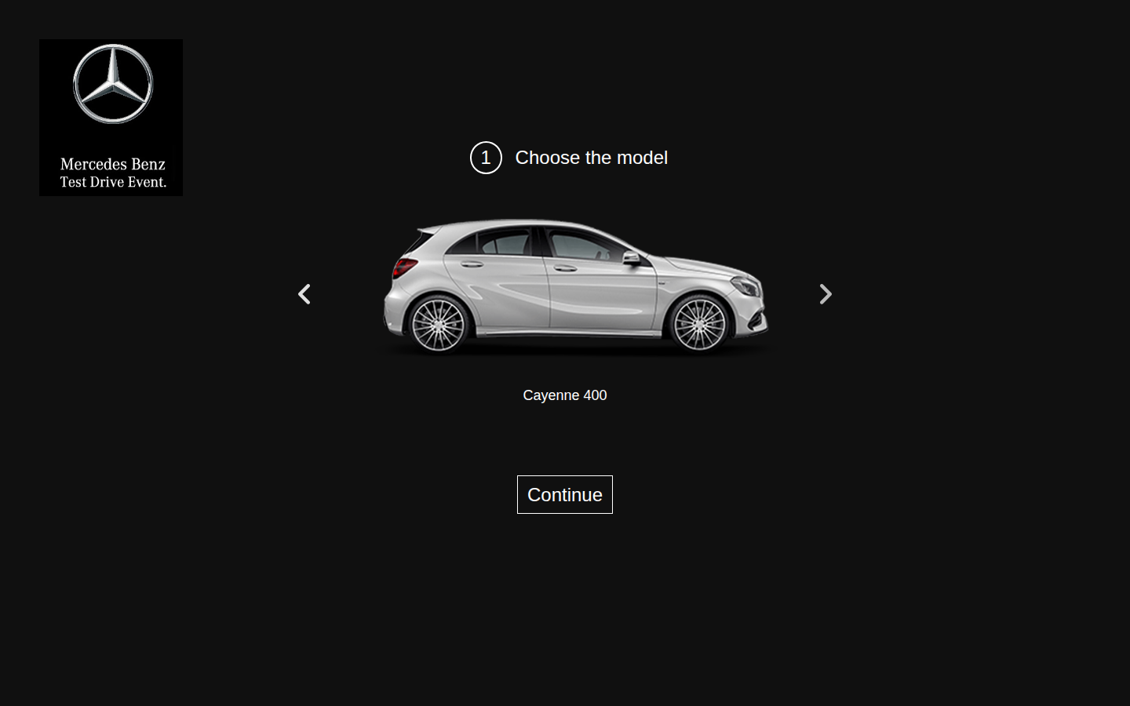

BUG-003 [GLC 250D 4MATIC] В списке Engine есть значение OutOfMemoryError
Идентификатор | BUG-003
Заголовок | [GLC 250D 4MATIC] В списке Engine есть значение OutOfMemoryError
Продукт | Регистрация на тест-драйв
Компонент | Шаг 2. Технические характеристики
Серьёзность | Major
Приоритет
Статус | New
Автор | Павел
Дата обнаружения | 20.10.2026
Окружение | ОС: Linux, десктоп. Браузер: Google Chrome 148.0.7778.96. Окно: 1440×900, масштаб 100%. URL: https://testdrive.andersenlab.com/. Сборка страницы: Last-Modified 23.04.2026 13:11:09 GMT. Проверялась только десктопная версия.
Предусловия | Открыт шаг «1 Choose the model».
Тестовые данные | Модель: GLC 250D 4MATIC.
Шаги воспроизведения | 1. Два раза нажать стрелку вперёд, чтобы открыть GLC 250D 4MATIC. 2. Нажать Continue. 3. Открыть список Engine.
Ожидаемый результат | Каждый пункт списка — название двигателя этой модели. Текст ошибки в списке не отображается и не выбирается.
Фактический результат | Пункты списка: «Petrol 2.2», «Petrol 2.5», «Diesel 1.9», «OutOfMemoryError». Последний пункт выбирается и после этого виден в закрытом списке.
Воспроизводимость | Всегда (5/5)
Вложение | glc-oom-selected.png
Комментарий | То, как это значение попадает в подтверждение, описано в BUG-005.
Снимок | glc-oom-selected.png
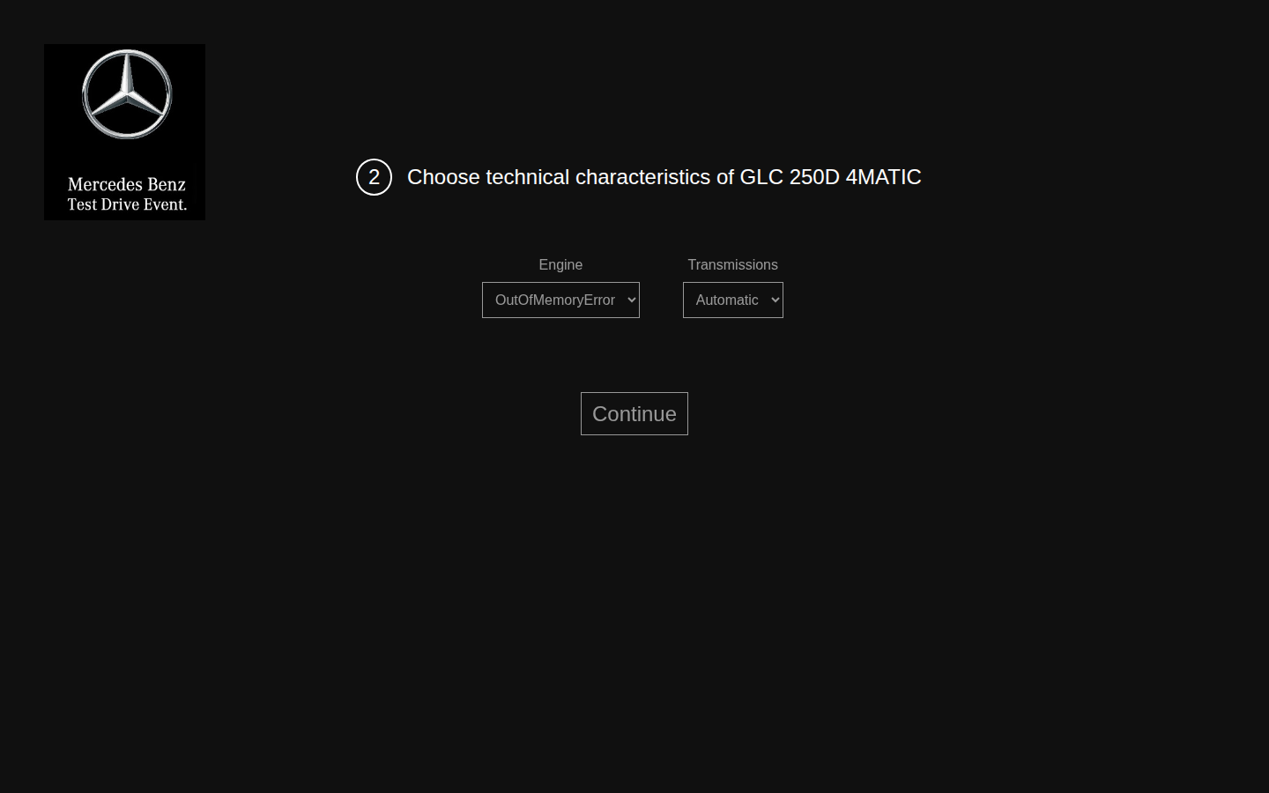

BUG-004 [GLC 250D 4MATIC] Без смены двигателя в заявку попадает Petrol 2.2
Идентификатор | BUG-004
Заголовок | [GLC 250D 4MATIC] Без смены двигателя в заявку попадает Petrol 2.2
Продукт | Регистрация на тест-драйв
Компонент | Шаг 2. Технические характеристики
Серьёзность | Major
Приоритет
Статус | New
Автор | Павел
Дата обнаружения | 20.10.2026
Окружение | ОС: Linux, десктоп. Браузер: Google Chrome 148.0.7778.96. Окно: 1440×900, масштаб 100%. URL: https://testdrive.andersenlab.com/. Сборка страницы: Last-Modified 23.04.2026 13:11:09 GMT. Проверялась только десктопная версия.
Предусловия | Открыт шаг «1 Choose the model».
Тестовые данные | Фамилия Ivanov, имя Ivan, отчество Ivanovich, возраст 30, телефон +375291234567. Engine и Transmission не менять.
Шаги воспроизведения | 1. Открыть модель GLC 250D 4MATIC и нажать Continue. 2. Не менять значения Engine и Transmission. 3. Нажать Continue. 4. Заполнить контактные поля тестовыми данными и нажать Continue. 5. Прочитать строку Desired configuration.
Ожидаемый результат | У модели с обозначением 250D по умолчанию выбран дизельный двигатель. В подтверждении указан этот двигатель.
Фактический результат | В списке Engine уже выбрано «Petrol 2.2», в Transmission — «Automatic». Подтверждение содержит текст: «Desired configuration: Petrol 2.2 engine , Automatic transmission.» Кнопка Book доступна.
Воспроизводимость | Всегда (5/5)
Вложение | glc-default-petrol-confirm.png
Комментарий | Пробел перед запятой в этой строке — отдельный дефект BUG-014.
Снимок | glc-default-petrol-confirm.png
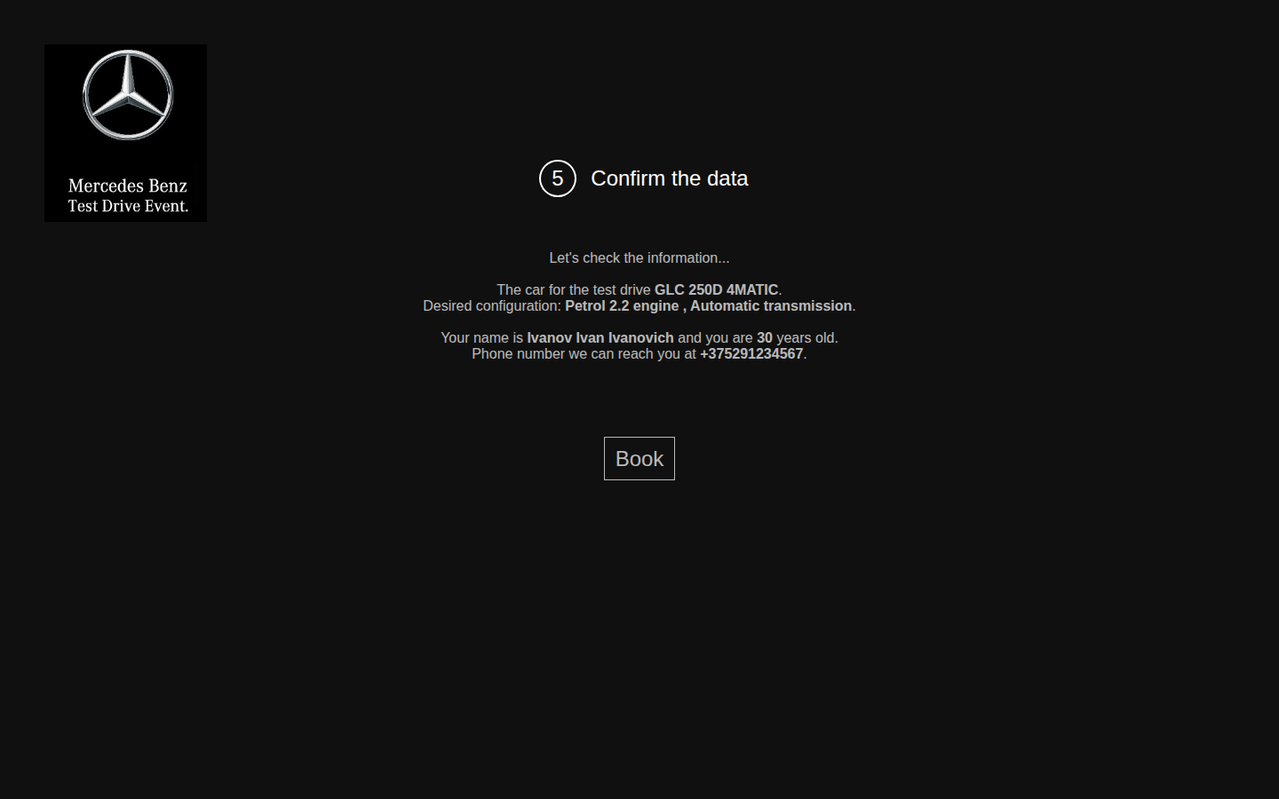

BUG-005 [Подтверждение] При двигателе OutOfMemoryError выводится текст {transmission}
Идентификатор | BUG-005
Заголовок | [Подтверждение] При двигателе OutOfMemoryError выводится текст {transmission}
Продукт | Регистрация на тест-драйв
Компонент | Шаг 4. Подтверждение данных
Серьёзность | Major
Приоритет
Статус | New
Автор | Павел
Дата обнаружения | 20.10.2026
Окружение | ОС: Linux, десктоп. Браузер: Google Chrome 148.0.7778.96. Окно: 1440×900, масштаб 100%. URL: https://testdrive.andersenlab.com/. Сборка страницы: Last-Modified 23.04.2026 13:11:09 GMT. Проверялась только десктопная версия.
Предусловия | Выбрана модель GLC 250D 4MATIC, открыт шаг характеристик.
Тестовые данные | Engine: OutOfMemoryError. Transmission: Manual. Фамилия Ivanov, имя Ivan, отчество Ivanovich, возраст 30, телефон +375291234567.
Шаги воспроизведения | 1. В списке Engine выбрать OutOfMemoryError. 2. В списке Transmission выбрать Manual. 3. Нажать Continue. 4. Заполнить контактные поля тестовыми данными. 5. Нажать Continue. 6. Прочитать строку Desired configuration.
Ожидаемый результат | В строке конфигурации видны выбранный двигатель и коробка Manual. Служебный текст шаблона на экран не выводится.
Фактический результат | Строка читается так: «Desired configuration: {transmission} engine , Manual transmission.» Название выбранного двигателя отсутствует. На экране виден буквальный текст {transmission}, затем указана коробка Manual. Кнопка Book доступна.
Воспроизводимость | Всегда (5/5)
Вложение | confirm-transmission-placeholder.png
Комментарий | Пробел перед запятой описан в BUG-014.
Снимок | confirm-transmission-placeholder.png
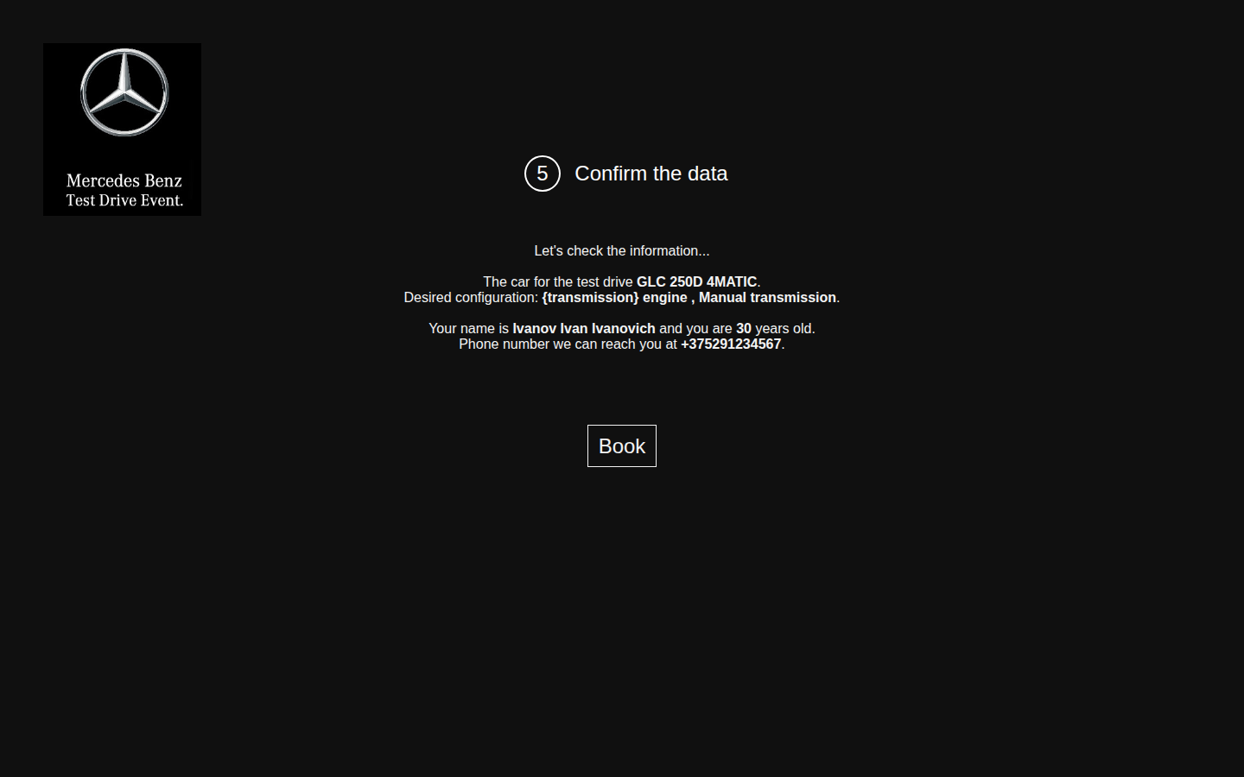

BUG-006 [Мастер] Номера шагов идут 1, 2, 4, 5
Идентификатор | BUG-006
Заголовок | [Мастер] Номера шагов идут 1, 2, 4, 5
Продукт | Регистрация на тест-драйв
Компонент | Заголовок мастера
Серьёзность | Minor
Приоритет
Статус | New
Автор | Павел
Дата обнаружения | 20.10.2026
Окружение | ОС: Linux, десктоп. Браузер: Google Chrome 148.0.7778.96. Окно: 1440×900, масштаб 100%. URL: https://testdrive.andersenlab.com/. Сборка страницы: Last-Modified 23.04.2026 13:11:09 GMT. Проверялась только десктопная версия.
Предусловия | Страница регистрации открыта.
Тестовые данные | Любые непустые контактные данные на шаге 4.
Шаги воспроизведения | 1. Прочитать номер в заголовке первого экрана. 2. Нажать Continue и прочитать номер. 3. Нажать Continue и прочитать номер. 4. Заполнить контактные поля и нажать Continue. Прочитать номер.
Ожидаемый результат | Номера совпадают с порядком экранов: 1, 2, 3, 4.
Фактический результат | Заголовки: «1 Choose the model», «2 Choose technical characteristics of <модель>», «4 Fill in your contact information», «5 Confirm the data». Третий экран пронумерован как 4, четвёртый — как 5. Экрана с номером 3 нет.
Воспроизводимость | Всегда (5/5)
Вложение | contact-step-numbered-4.png
Комментарий | Номер 5 виден на снимках подтверждения, например confirm-empty-placeholders.png.
Снимок | contact-step-numbered-4.png
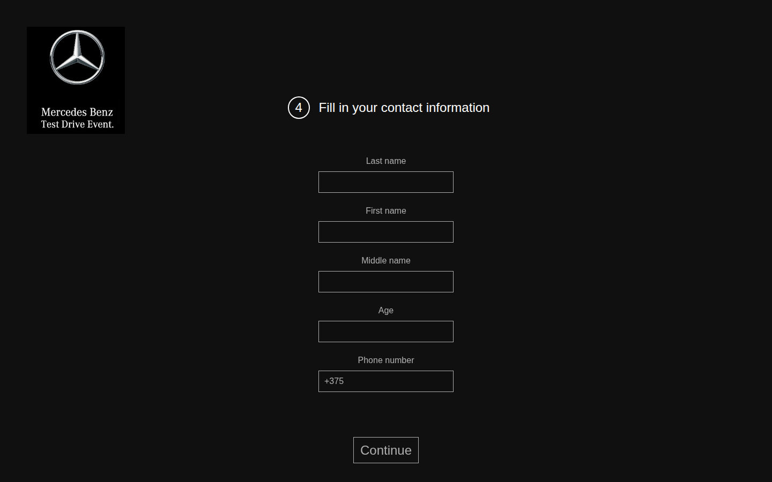

BUG-007 [Мастер] С предыдущего шага нельзя вернуться
Идентификатор | BUG-007
Заголовок | [Мастер] С предыдущего шага нельзя вернуться
Продукт | Регистрация на тест-драйв
Компонент | Навигация мастера
Серьёзность | Major
Приоритет
Статус | New
Автор | Павел
Дата обнаружения | 20.10.2026
Окружение | ОС: Linux, десктоп. Браузер: Google Chrome 148.0.7778.96. Окно: 1440×900, масштаб 100%. URL: https://testdrive.andersenlab.com/. Сборка страницы: Last-Modified 23.04.2026 13:11:09 GMT. Проверялась только десктопная версия.
Предусловия | Перед регистрацией открыта другая страница. В проверке это был https://example.com/.
Тестовые данные | —
Шаги воспроизведения | 1. Открыть https://testdrive.andersenlab.com/. 2. Нажать Continue. 3. На экранах характеристик, контактов и подтверждения найти кнопку возврата к предыдущему шагу. 4. На экране характеристик нажать кнопку «Назад» браузера.
Ожидаемый результат | На втором и следующих шагах есть переход назад, и уже сделанный выбор сохраняется. Кнопка «Назад» браузера открывает предыдущий шаг мастера.
Фактический результат | На экранах мастера есть только Continue. На подтверждении есть только Book. Кнопки возврата нет. Кнопка «Назад» браузера уходит с testdrive.andersenlab.com на предыдущий сайт. В этой проверке открылся https://example.com/. Модель, двигатель и контакты исправить нельзя.
Воспроизводимость | Всегда (5/5)
Вложение | browser-back-leaves-wizard.png
Комментарий | На снимке — страница, которая открылась по кнопке «Назад»: Example Domain.
Снимок | browser-back-leaves-wizard.png
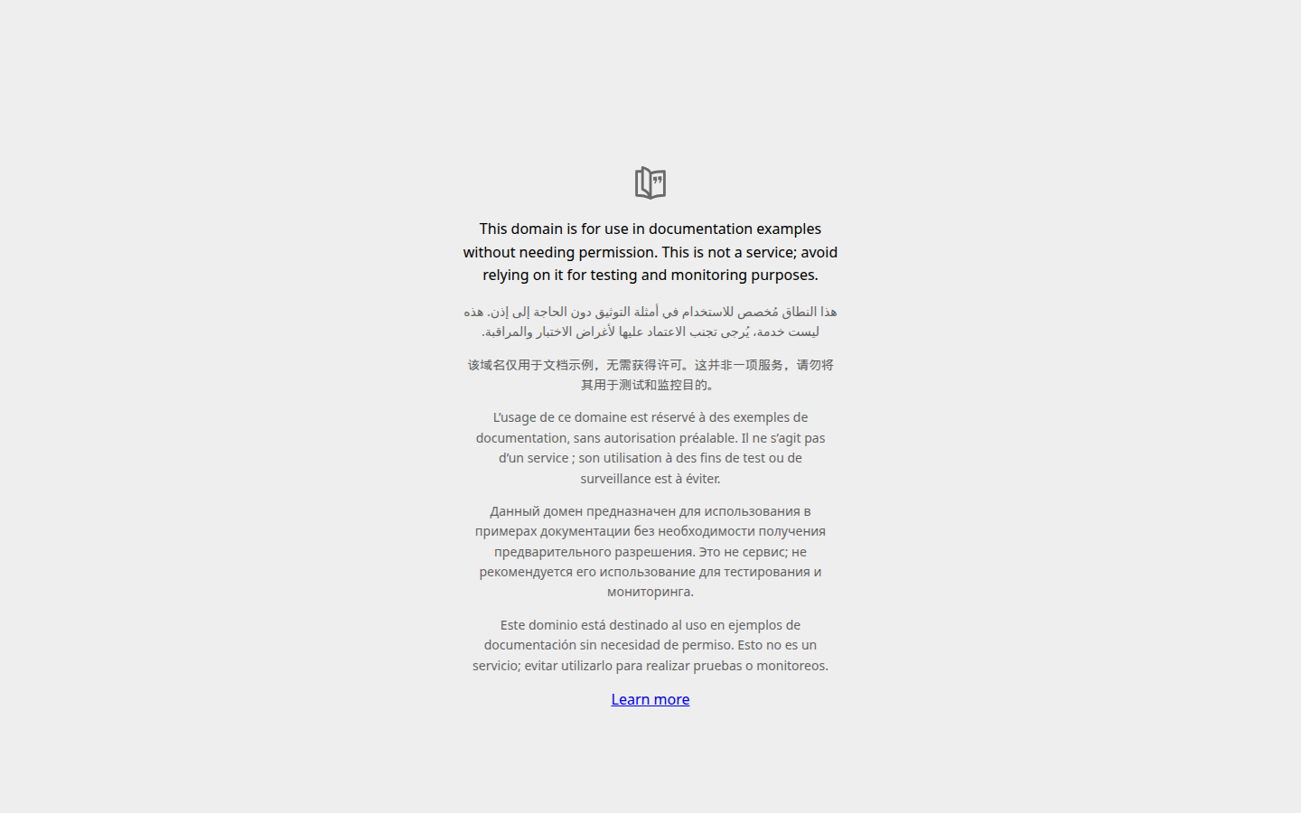

BUG-008 [Контакты] Пустая заявка уходит в бронирование, в сводке видны шаблоны полей
Идентификатор | BUG-008
Заголовок | [Контакты] Пустая заявка уходит в бронирование, в сводке видны шаблоны полей
Продукт | Регистрация на тест-драйв
Компонент | Шаг 3. Контактные данные и подтверждение
Серьёзность | Critical
Приоритет
Статус | New
Автор | Павел
Дата обнаружения | 20.10.2026
Окружение | ОС: Linux, десктоп. Браузер: Google Chrome 148.0.7778.96. Окно: 1440×900, масштаб 100%. URL: https://testdrive.andersenlab.com/. Сборка страницы: Last-Modified 23.04.2026 13:11:09 GMT. Проверялась только десктопная версия.
Предусловия | Открыт экран «4 Fill in your contact information». В поле телефона стоит значение +375.
Тестовые данные | Все пять полей пустые. Для этого из телефона нужно удалить +375.
Шаги воспроизведения | 1. Очистить Last name, First name, Middle name, Age и Phone. 2. Нажать Continue. 3. Прочитать строки с именем, возрастом и телефоном. 4. Нажать Book.
Ожидаемый результат | Фамилия, имя, возраст и телефон обязательны. При пустых полях пользователь остаётся на экране контактов. Пустые обязательные поля выделены, под ними есть текст ошибки. Экран подтверждения не открывается. Тексты {lastName}, {firstName}, {middleName}, {age} и {phone} пользователю не показываются.
Фактический результат | Continue открывает подтверждение. Текст на экране: «Your name is {lastName} {firstName} {middleName} and you are {age} years old.» и «Phone number we can reach you at {phone}.» Сообщения об ошибке нет. Book завершает мастер. Далее показаны «Thank you for booking the test drive!» и «Our managers will contact you within next 12 hours.»
Воспроизводимость | Всегда (5/5)
Вложение | confirm-empty-placeholders.png
Комментарий | Серьёзность Critical: бронирование завершается, когда в заявке нет ни имени, ни телефона. Дополнительный прогон с тем же поведением шаблона: заполнены фамилия Ivanov, имя Ivan, возраст 30 и телефон +375291234567, отчество пустое. Сводка: «Your name is Ivanov Ivan {middleName} and you are 30 years old.» Поля не отмечены как обязательные или необязательные. Снимок этого прогона — confirm-missing-middle-name.png. Снимок экрана после Book — empty-booked-thanks.png.
Снимок | confirm-empty-placeholders.png
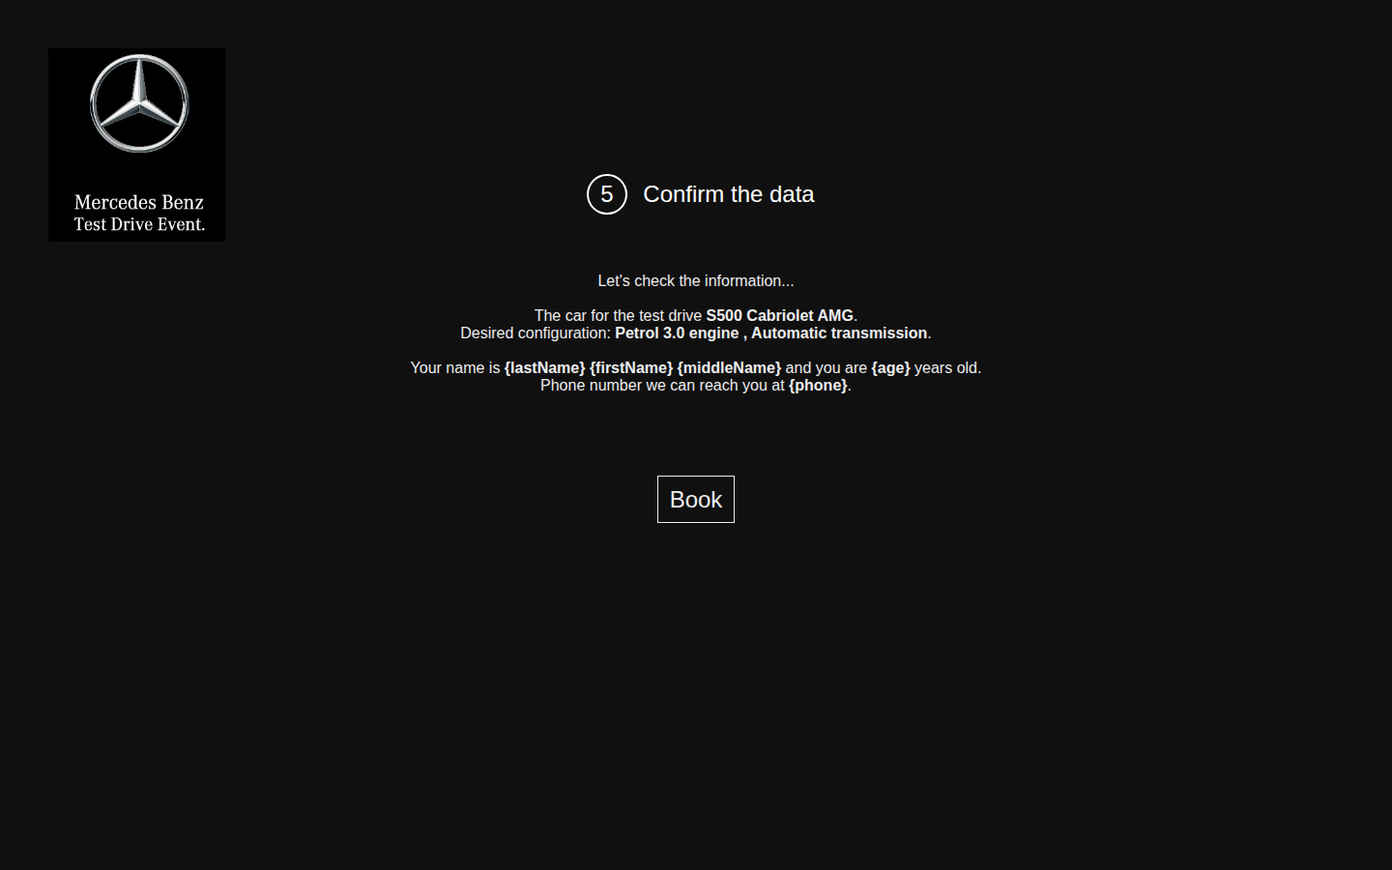

Снимок | empty-booked-thanks.png
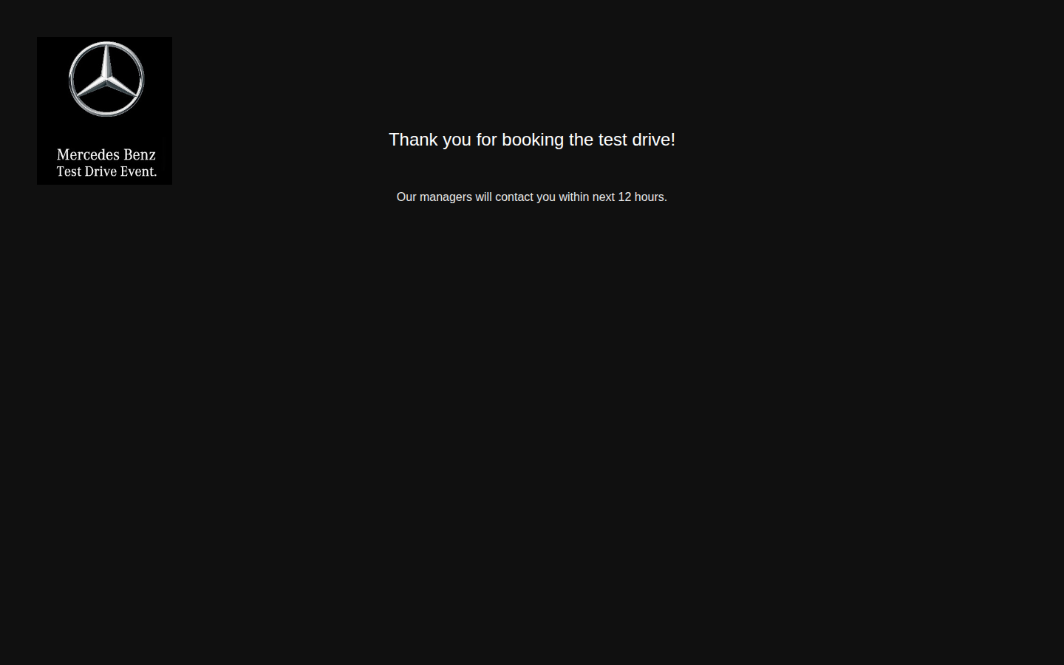

Снимок | confirm-missing-middle-name.png


BUG-009 [Контакты] Значение из пробелов проходит дальше, и имя в сводке пропадает
Идентификатор | BUG-009
Заголовок | [Контакты] Значение из пробелов проходит дальше, и имя в сводке пропадает
Продукт | Регистрация на тест-драйв
Компонент | Шаг 3. Контактные данные и подтверждение
Серьёзность | Major
Приоритет
Статус | New
Автор | Павел
Дата обнаружения | 20.10.2026
Окружение | ОС: Linux, десктоп. Браузер: Google Chrome 148.0.7778.96. Окно: 1440×900, масштаб 100%. URL: https://testdrive.andersenlab.com/. Сборка страницы: Last-Modified 23.04.2026 13:11:09 GMT. Проверялась только десктопная версия.
Предусловия | Открыт экран контактных данных.
Тестовые данные | В каждое из пяти полей введены три пробела. В телефоне значение +375 заменено на три пробела.
Шаги воспроизведения | 1. Ввести тестовые данные. 2. Нажать Continue. 3. Прочитать строки с именем, возрастом и телефоном.
Ожидаемый результат | Пробелы по краям значения отбрасываются. Поле, которое после этого пустое, отклоняется так же, как пустое поле из BUG-008. Book для такой заявки недоступна.
Фактический результат | Подтверждение открывается. Текст: «Your name is and you are years old.» и «Phone number we can reach you at .» Сообщения об ошибке нет. Кнопка Book доступна. Шаблоны {lastName} и {phone} при этом не подставляются: пробелы не считаются пустым значением, а на странице схлопываются.
Воспроизводимость | Всегда (5/5)
Вложение | confirm-whitespace.png
Комментарий | —
Снимок | confirm-whitespace.png
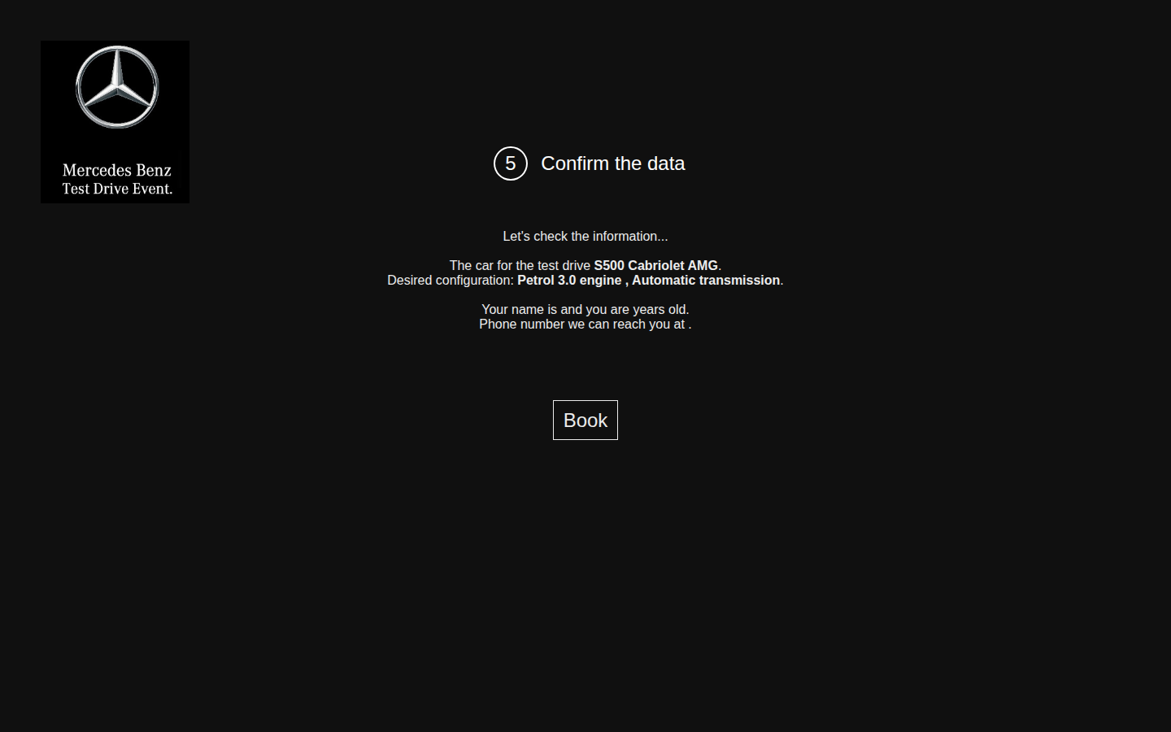

BUG-010 [Контакты] Поле Age принимает отрицательное число
Идентификатор | BUG-010
Заголовок | [Контакты] Поле Age принимает отрицательное число
Продукт | Регистрация на тест-драйв
Компонент | Контактные данные
Серьёзность | Major
Приоритет
Статус | New
Автор | Павел
Дата обнаружения | 20.10.2026
Окружение | ОС: Linux, десктоп. Браузер: Google Chrome 148.0.7778.96. Окно: 1440×900, масштаб 100%. URL: https://testdrive.andersenlab.com/. Сборка страницы: Last-Modified 23.04.2026 13:11:09 GMT. Проверялась только десктопная версия.
Предусловия | Открыт экран контактных данных.
Тестовые данные | Фамилия Doe, имя John, отчество M, возраст -5, телефон +375291112233.
Шаги воспроизведения | 1. Ввести тестовые данные. 2. Нажать Continue. 3. Прочитать строку про возраст.
Ожидаемый результат | Возраст — целое число не меньше 18. Значение -5 не принимается: пользователь остаётся на экране контактов, у поля Age есть текст ошибки.
Фактический результат | Подтверждение открывается. В тексте есть фраза «you are -5 years old.» Сообщения об ошибке нет. Кнопка Book доступна.
Воспроизводимость | Всегда (5/5)
Вложение | confirm-invalid-age-phone.png
Комментарий | Тем же путём, с тем же итогом, принимаются и другие значения возраста: 0, 15, abc, 18.5, 150. Поле Age — обычное текстовое поле, без ограничения снизу и сверху. На снимке основного прогона в телефоне стоит abcdef: это дефект BUG-011, прогнанный вместе с возрастом -5. Возраст abc — confirm-age-text.png. Возраст 15 — confirm-age-15.png.
Снимок | confirm-invalid-age-phone.png


Снимок | confirm-age-text.png


Снимок | confirm-age-15.png


BUG-011 [Контакты] Поле телефона принимает буквы
Идентификатор | BUG-011
Заголовок | [Контакты] Поле телефона принимает буквы
Продукт | Регистрация на тест-драйв
Компонент | Контактные данные
Серьёзность | Major
Приоритет
Статус | New
Автор | Павел
Дата обнаружения | 20.10.2026
Окружение | ОС: Linux, десктоп. Браузер: Google Chrome 148.0.7778.96. Окно: 1440×900, масштаб 100%. URL: https://testdrive.andersenlab.com/. Сборка страницы: Last-Modified 23.04.2026 13:11:09 GMT. Проверялась только десктопная версия.
Предусловия | Открыт экран контактных данных. В телефоне заранее стоит +375.
Тестовые данные | Фамилия Doe, имя John, отчество M, возраст 30, телефон abcdef.
Шаги воспроизведения | 1. Посмотреть на поле Phone до ввода. 2. Заменить телефон на abcdef и заполнить остальные поля тестовыми данными. 3. Нажать Continue. 4. Прочитать строку про телефон.
Ожидаемый результат | Телефон обязателен. Для предустановленного кода +375 принимается номер из кода и 9 цифр. Значение abcdef не принимается: пользователь остаётся на экране контактов, у поля телефона есть текст ошибки.
Фактический результат | +375 записан в поле как значение, а не как подсказка. Маски и ограничения длины нет. Подтверждение открывается с текстом «Phone number we can reach you at abcdef.» Ошибки нет, Book доступна.
Воспроизводимость | Всегда (5/5)
Вложение | confirm-invalid-age-phone.png
Комментарий | Тем же путём принимаются +375, +37529, ++375, +37529123456789012345 и текст «phone number». Корректный номер +375291234567 отображается как введён. Дефект в отсутствии проверки, а не в самом коде +375.
Снимок | confirm-invalid-age-phone.png

BUG-012 [Контакты] В поля имени принимаются цифры и знаки
Идентификатор | BUG-012
Заголовок | [Контакты] В поля имени принимаются цифры и знаки
Продукт | Регистрация на тест-драйв
Компонент | Контактные данные
Серьёзность | Major
Приоритет
Статус | New
Автор | Павел
Дата обнаружения | 20.10.2026
Окружение | ОС: Linux, десктоп. Браузер: Google Chrome 148.0.7778.96. Окно: 1440×900, масштаб 100%. URL: https://testdrive.andersenlab.com/. Сборка страницы: Last-Modified 23.04.2026 13:11:09 GMT. Проверялась только десктопная версия.
Предусловия | Открыт экран контактных данных.
Тестовые данные | Фамилия 123, имя @@@, отчество ---, возраст 18.5, телефон «phone number».
Шаги воспроизведения | 1. Ввести тестовые данные. 2. Нажать Continue. 3. Прочитать строку с именем.
Ожидаемый результат | Имя из одних цифр или одних знаков не принимается. Пользователь остаётся на экране контактов, у поля есть текст ошибки.
Фактический результат | Подтверждение открывается. Текст: «Your name is 123 @@@ --- and you are 18.5 years old.» Ошибки нет.
Воспроизводимость | Всегда (5/5)
Вложение | confirm-symbols.png
Комментарий | Отдельно проверено и дефектом не является: имя «<script>alert(1)</script>» выводится как текст, диалог не появляется. Кириллица «Иванов Иван Иванович» отображается без искажений.
Снимок | confirm-symbols.png
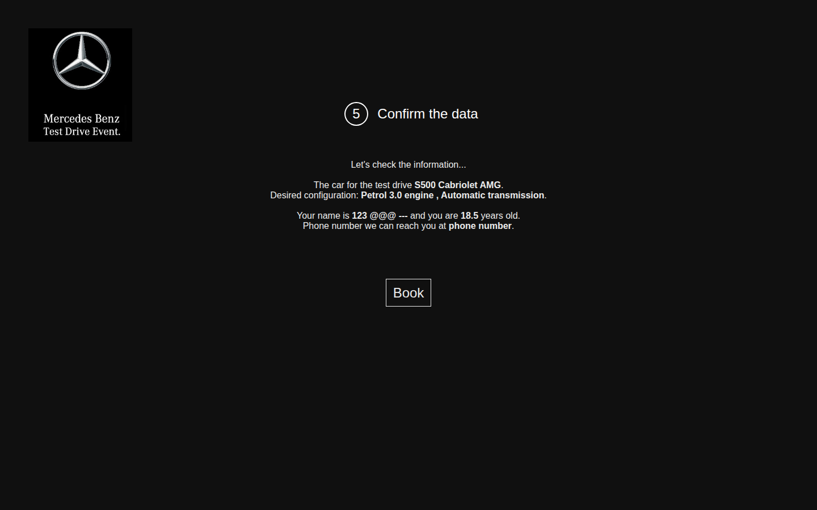

BUG-013 [Подтверждение] Длинное имя без пробелов выходит за края страницы
Идентификатор | BUG-013
Заголовок | [Подтверждение] Длинное имя без пробелов выходит за края страницы
Продукт | Регистрация на тест-драйв
Компонент | Шаг 4. Подтверждение данных
Серьёзность | Major
Приоритет
Статус | New
Автор | Павел
Дата обнаружения | 20.10.2026
Окружение | ОС: Linux, десктоп. Браузер: Google Chrome 148.0.7778.96. Окно: 1440×900, масштаб 100%. URL: https://testdrive.andersenlab.com/. Сборка страницы: Last-Modified 23.04.2026 13:11:09 GMT. Проверялась только десктопная версия.
Предусловия | Открыт экран контактных данных.
Тестовые данные | Фамилия — 200 символов B, имя — 200 символов A, отчество C, возраст 30, телефон +375291234567.
Шаги воспроизведения | 1. Ввести тестовые данные. 2. Нажать Continue. 3. Посмотреть на заголовок шага, логотип и строку с именем.
Ожидаемый результат | Строка с именем переносится внутри страницы. Заголовок, логотип и кнопка Book остаются читаемыми.
Фактический результат | Ограничения длины у полей нет. Имя выводится одной непрерывной строкой и уходит за левый и правый края страницы. Фраза «Your name is» оказывается отдельно от продолжения «C and you are 30 years old.». Заголовок шага на этой строке не читается.
Воспроизводимость | Всегда (5/5)
Вложение | confirm-long-name-overflow.png
Комментарий | Имя обычной длины, с пробелами, на странице помещается. Дефект проявляется на длинной строке без пробелов.
Снимок | confirm-long-name-overflow.png
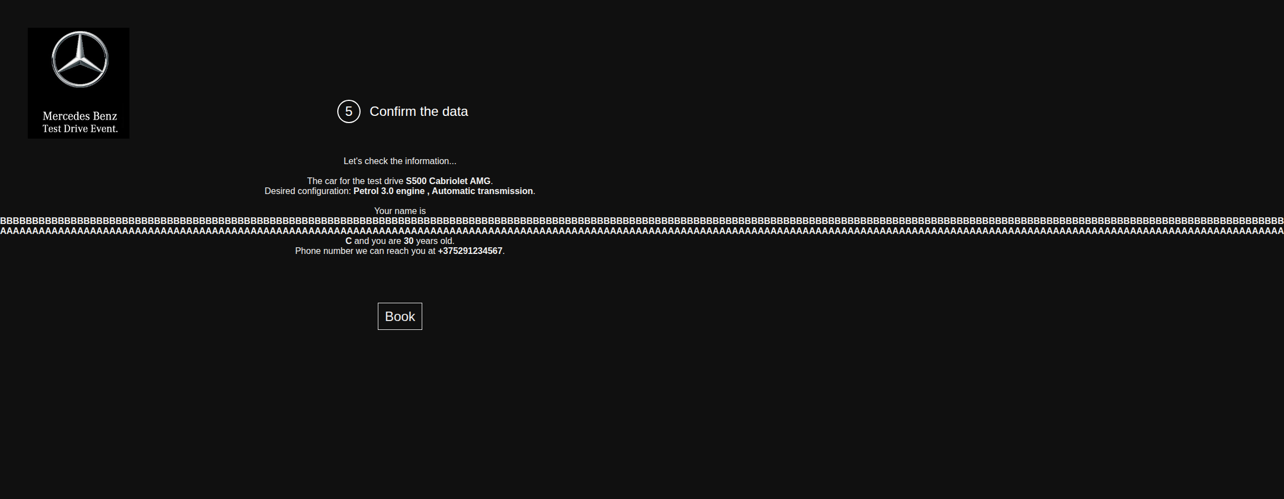

BUG-014 [Подтверждение] В строке конфигурации перед запятой стоит пробел
Идентификатор | BUG-014
Заголовок | [Подтверждение] В строке конфигурации перед запятой стоит пробел
Продукт | Регистрация на тест-драйв
Компонент | Шаг 4. Подтверждение данных
Серьёзность | Trivial
Приоритет
Статус | New
Автор | Павел
Дата обнаружения | 20.10.2026
Окружение | ОС: Linux, десктоп. Браузер: Google Chrome 148.0.7778.96. Окно: 1440×900, масштаб 100%. URL: https://testdrive.andersenlab.com/. Сборка страницы: Last-Modified 23.04.2026 13:11:09 GMT. Проверялась только десктопная версия.
Предусловия | Выбрана модель S500 Cabriolet AMG.
Тестовые данные | Engine: Petrol 3.0. Transmission: Automatic. Контакты любые корректные на вид.
Шаги воспроизведения | 1. Не меняя двигатель и коробку, дойти до подтверждения. 2. Прочитать строку Desired configuration.
Ожидаемый результат | «Desired configuration: Petrol 3.0 engine, Automatic transmission.»
Фактический результат | «Desired configuration: Petrol 3.0 engine , Automatic transmission.» Пробел стоит перед запятой.
Воспроизводимость | Всегда (5/5)
Вложение | confirm-valid-punctuation.png
Комментарий | Та же конструкция есть и в других комбинациях, например «Petrol 2.2 engine , Automatic transmission.» и «{transmission} engine , Manual transmission.».
Снимок | confirm-valid-punctuation.png


BUG-015 [Тексты] В подписях и фразах мастера есть грамматические ошибки
Идентификатор | BUG-015
Заголовок | [Тексты] В подписях и фразах мастера есть грамматические ошибки
Продукт | Регистрация на тест-драйв
Компонент | Тексты интерфейса
Серьёзность | Minor
Приоритет
Статус | New
Автор | Павел
Дата обнаружения | 20.10.2026
Окружение | ОС: Linux, десктоп. Браузер: Google Chrome 148.0.7778.96. Окно: 1440×900, масштаб 100%. URL: https://testdrive.andersenlab.com/. Сборка страницы: Last-Modified 23.04.2026 13:11:09 GMT. Проверялась только десктопная версия.
Предусловия | Можно пройти мастер до экрана благодарности.
Тестовые данные | Модель S500 Cabriolet AMG, двигатель Petrol 3.0, коробка Automatic. Фамилия Ivanov, имя Ivan, отчество Ivanovich, возраст 30, телефон +375291234567.
Шаги воспроизведения | 1. Открыть шаг характеристик и прочитать подпись над списком коробки передач. 2. Дойти до подтверждения и прочитать предложение про автомобиль и предложение про телефон. 3. Нажать Book и прочитать текст под заголовком благодарности. 4. Прочитать текст на логотипе в левом верхнем углу.
Ожидаемый результат | Подпись относится к одному выбранному значению и стоит в единственном числе. Предложения закончены. Бренд написан как Mercedes-Benz. 1. Подпись: Transmission. 2. «The car for the test drive is S500 Cabriolet AMG.» 3. «The phone number we can reach you at is +375291234567.» 4. «Our managers will contact you within the next 12 hours.» 5. На логотипе: Mercedes-Benz.
Фактический результат | 1. Подпись: «Transmissions». Подпись Engine при этом в единственном числе. 2. «The car for the test drive S500 Cabriolet AMG.» Глагола в предложении нет. 3. «Phone number we can reach you at +375291234567.» 4. «Our managers will contact you within next 12 hours.» 5. На логотипе: «Mercedes Benz Test Drive Event.»
Воспроизводимость | Всегда (5/5)
Вложение | step2-transmissions-label.png
Комментарий | Пункты собраны в один отчёт: это текстовые ошибки разных экранов, у каждой есть своя пара «факт / ожидание». Снимок пункта 4 — thank-you.png. Текст логотипа виден на всех снимках.
Снимок | step2-transmissions-label.png
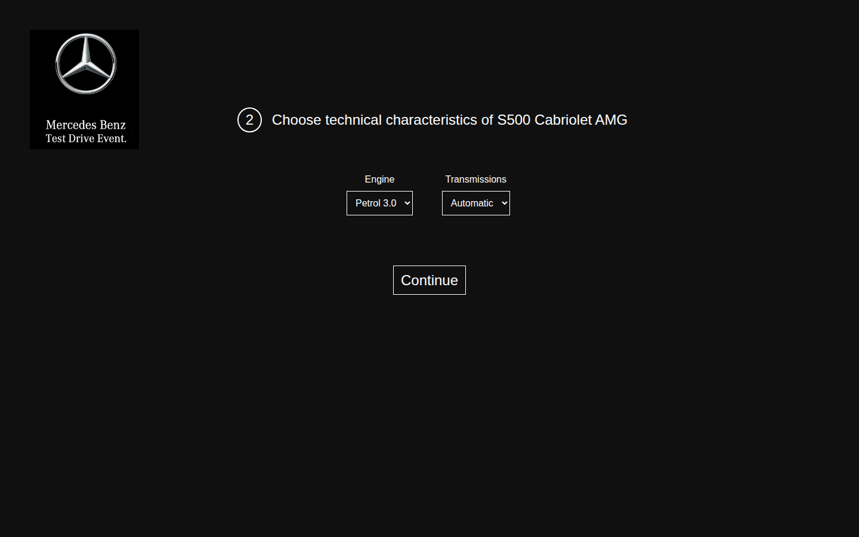

Снимок | thank-you.png


BUG-016 [Выбор модели] Быстрые нажатия стрелки накладывают несколько автомобилей друг на друга
Идентификатор | BUG-016
Заголовок | [Выбор модели] Быстрые нажатия стрелки накладывают несколько автомобилей друг на друга
Продукт | Регистрация на тест-драйв
Компонент | Шаг 1. Выбор модели
Серьёзность | Major
Приоритет
Статус | New
Автор | Павел
Дата обнаружения | 20.10.2026
Окружение | ОС: Linux, десктоп. Браузер: Google Chrome 148.0.7778.96. Окно: 1440×900, масштаб 100%. URL: https://testdrive.andersenlab.com/. Сборка страницы: Last-Modified 23.04.2026 13:11:09 GMT. Проверялась только десктопная версия.
Предусловия | Открыт первый шаг, на экране S500 Cabriolet AMG. Между нажатиями паузу не делать.
Тестовые данные | Шесть нажатий стрелки вперёд подряд.
Шаги воспроизведения | 1. Быстро нажать стрелку вперёд шесть раз. 2. До окончания анимации посмотреть, сколько автомобилей видно и где находится Continue. 3. Подождать около трёх секунд и посмотреть на карусель ещё раз.
Ожидаемый результат | В каждый момент виден один автомобиль. Его подпись совпадает с моделью, которая уйдёт на следующий шаг. Кнопка Continue автомобиль не перекрывает.
Фактический результат | Пока анимация не закончилась, на экране одновременно несколько автомобилей с разной прозрачностью. Подпись почти не читается. Второй автомобиль нарисован ниже, и кнопка Continue стоит поверх него. Continue в этот момент всё равно переводит на следующий шаг. Через несколько секунд остаётся один автомобиль: после шести нажатий это GLC 250D 4MATIC.
Воспроизводимость | Всегда (5/5)
Вложение | carousel-rapid-clicks.png
Комментарий | Если нажимать стрелку с паузой, порядок верный: S500 Cabriolet AMG, Cayenne 400, GLC 250D 4MATIC, CLA SB Standard и снова S500 Cabriolet AMG. Это дефектом не является.
Снимок | carousel-rapid-clicks.png
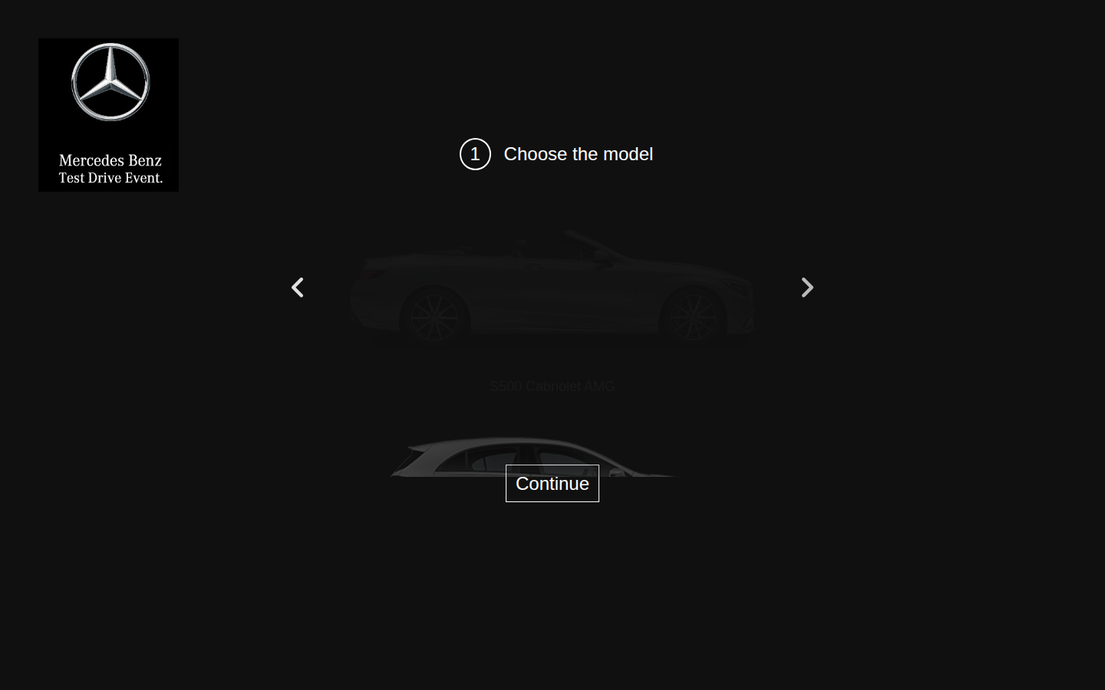

BUG-017 [Контакты] Подпись поля не связана с полем и не ставит в него курсор
Идентификатор | BUG-017
Заголовок | [Контакты] Подпись поля не связана с полем и не ставит в него курсор
Продукт | Регистрация на тест-драйв
Компонент | Контактные данные
Серьёзность | Minor
Приоритет
Статус | New
Автор | Павел
Дата обнаружения | 20.10.2026
Окружение | ОС: Linux, десктоп. Браузер: Google Chrome 148.0.7778.96. Окно: 1440×900, масштаб 100%. URL: https://testdrive.andersenlab.com/. Сборка страницы: Last-Modified 23.04.2026 13:11:09 GMT. Проверялась только десктопная версия.
Предусловия | Открыт экран контактных данных.
Тестовые данные | —
Шаги воспроизведения | 1. Нажать на слова Last name над первым полем, а не на само поле. 2. Проверить, в каком поле стоит курсор. 3. Повторить нажатие для подписей First name, Middle name, Age и Phone number.
Ожидаемый результат | Нажатие на подпись ставит курсор в соответствующее поле. Подпись программно связана с полем.
Фактический результат | Курсор в поле не встаёт. Подписи — обычный текст над полями, не связанные с ними подписи. Сообщение об ошибке к полю тоже не к чему привязать: его на экране нет.
Воспроизводимость | Всегда (5/5)
Вложение | contact-step-numbered-4.png
Комментарий | —
Снимок | contact-step-numbered-4.png

BUG-018 [Выбор модели] Стрелки карусели нельзя нажать с клавиатуры
Идентификатор | BUG-018
Заголовок | [Выбор модели] Стрелки карусели нельзя нажать с клавиатуры
Продукт | Регистрация на тест-драйв
Компонент | Шаг 1. Выбор модели
Серьёзность | Minor
Приоритет
Статус | New
Автор | Павел
Дата обнаружения | 20.10.2026
Окружение | ОС: Linux, десктоп. Браузер: Google Chrome 148.0.7778.96. Окно: 1440×900, масштаб 100%. URL: https://testdrive.andersenlab.com/. Сборка страницы: Last-Modified 23.04.2026 13:11:09 GMT. Проверялась только десктопная версия.
Предусловия | Открыт первый шаг. Фокус ещё не в элементе страницы.
Тестовые данные | —
Шаги воспроизведения | 1. Нажимать Tab, пока фокус перемещается по странице. 2. Отметить, попадает ли фокус на стрелку назад или стрелку вперёд. 3. На стрелках нажать Enter и пробел.
Ожидаемый результат | Обе стрелки попадают в порядок Tab, у них есть понятное имя, и Enter или пробел переключает модель.
Фактический результат | Tab доходит только до ссылки Continue. Стрелки в порядок перехода не входят, имени у них нет. С клавиатуры модель не переключается. Размер каждой стрелки — 15×26 пикселей.
Воспроизводимость | Всегда (5/5)
Вложение | Нет снимка: дефект не виден на изображении, проверка описана в комментарии.
Комментарий | Дефект в фокусе, на снимке экрана его не видно. Проверено с клавиатуры в том же Chrome.

BUG-019 [Страница] У изображений нет текстовой замены, язык страницы не указан
Идентификатор | BUG-019
Заголовок | [Страница] У изображений нет текстовой замены, язык страницы не указан
Продукт | Регистрация на тест-драйв
Компонент | Оболочка страницы
Серьёзность | Minor
Приоритет
Статус | New
Автор | Павел
Дата обнаружения | 20.10.2026
Окружение | ОС: Linux, десктоп. Браузер: Google Chrome 148.0.7778.96. Окно: 1440×900, масштаб 100%. URL: https://testdrive.andersenlab.com/. Сборка страницы: Last-Modified 23.04.2026 13:11:09 GMT. Проверялась только десктопная версия.
Предусловия | Страница регистрации открыта.
Тестовые данные | —
Шаги воспроизведения | 1. Проверить текстовую замену у логотипа и у четырёх фотографий автомобилей. 2. Проверить язык, заданный у корневого элемента страницы.
Ожидаемый результат | У логотипа и у каждой фотографии есть текстовая замена с названием. У страницы указан язык: английский.
Фактический результат | Атрибут alt отсутствует у логотипа и у всех четырёх фотографий. У корневого элемента html атрибут lang отсутствует.
Воспроизводимость | Всегда (5/5)
Вложение | model-s500.png
Комментарий | Пустой заголовок вкладки описан отдельно в BUG-001.
Снимок | model-s500.png
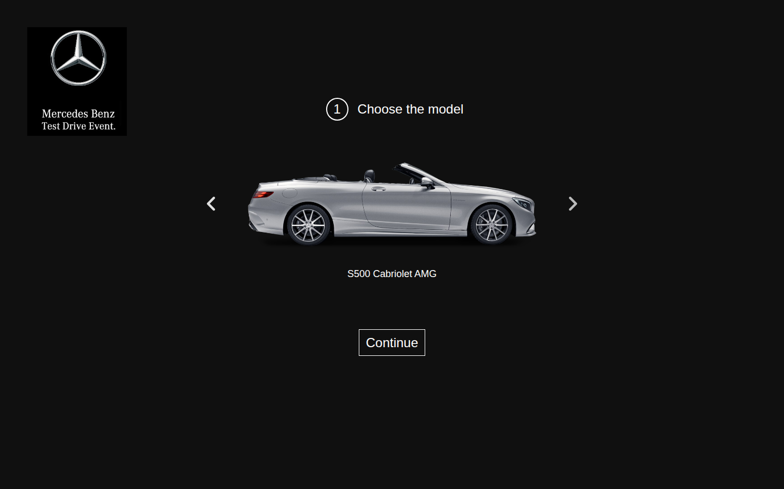

BUG-020 [Благодарность] После Book не показано, что именно забронировано
Идентификатор | BUG-020
Заголовок | [Благодарность] После Book не показано, что именно забронировано
Продукт | Регистрация на тест-драйв
Компонент | Экран благодарности
Серьёзность | Minor
Приоритет
Статус | New
Автор | Павел
Дата обнаружения | 20.10.2026
Окружение | ОС: Linux, десктоп. Браузер: Google Chrome 148.0.7778.96. Окно: 1440×900, масштаб 100%. URL: https://testdrive.andersenlab.com/. Сборка страницы: Last-Modified 23.04.2026 13:11:09 GMT. Проверялась только десктопная версия.
Предусловия | Открыто подтверждение с заполненными моделью и телефоном.
Тестовые данные | Любая модель и телефон, которые уже видны на подтверждении.
Шаги воспроизведения | 1. Нажать Book. 2. Прочитать экран благодарности. 3. Найти на нём модель, конфигурацию, телефон и действие для новой заявки.
Ожидаемый результат | На экране повторяются модель, конфигурация и телефон с предыдущего шага. Есть понятное действие, чтобы начать другую заявку. Номер сохранённой заявки не ожидается: сохранение пользователя в этот модуль не входит.
Фактический результат | На экране только «Thank you for booking the test drive!» и «Our managers will contact you within next 12 hours.» Модель и телефон не повторяются. Кнопки для новой заявки нет. Чтобы начать сначала, страницу нужно обновить вручную.
Воспроизводимость | Всегда (5/5)
Вложение | thank-you.png
Комментарий | Пропущенный артикль в фразе про 12 часов описан в BUG-015.
Снимок | thank-you.png

BUG-021 [Страница] Подключён jQuery 1.11.1, поддержка этой ветки закончена
Идентификатор | BUG-021
Заголовок | [Страница] Подключён jQuery 1.11.1, поддержка этой ветки закончена
Продукт | Регистрация на тест-драйв
Компонент | Сторонние библиотеки
Серьёзность | Minor
Приоритет
Статус | New
Автор | Павел
Дата обнаружения | 20.10.2026
Окружение | ОС: Linux, десктоп. Браузер: Google Chrome 148.0.7778.96. Окно: 1440×900, масштаб 100%. URL: https://testdrive.andersenlab.com/. Сборка страницы: Last-Modified 23.04.2026 13:11:09 GMT. Проверялась только десктопная версия.
Предусловия | Страница загружена.
Тестовые данные | —
Шаги воспроизведения | 1. Открыть https://testdrive.andersenlab.com/. 2. В консоли браузера выполнить jQuery.fn.jquery. 3. В исходном коде страницы найти адрес подключаемого скрипта jQuery.
Ожидаемый результат | Страница использует поддерживаемую версию jQuery.
Фактический результат | jQuery.fn.jquery возвращает «1.11.1». Скрипт загружается с https://ajax.googleapis.com/ajax/libs/jquery/1/jquery.min.js. Для ветки 1.x опубликованы CVE-2015-9251, CVE-2019-11358, CVE-2020-11022 и CVE-2020-11023. При загрузке страницы сообщений в консоли не было.
Воспроизводимость | Всегда (5/5)
Вложение | Нет снимка: дефект не виден на изображении, проверка описана в комментарии.
Комментарий | Имя со строкой <script>alert(1)</script> было показано как текст и не выполнилось. Рабочий сценарий эксплуатации на форме не получен. Дефект — в версии библиотеки.

